Sheet5
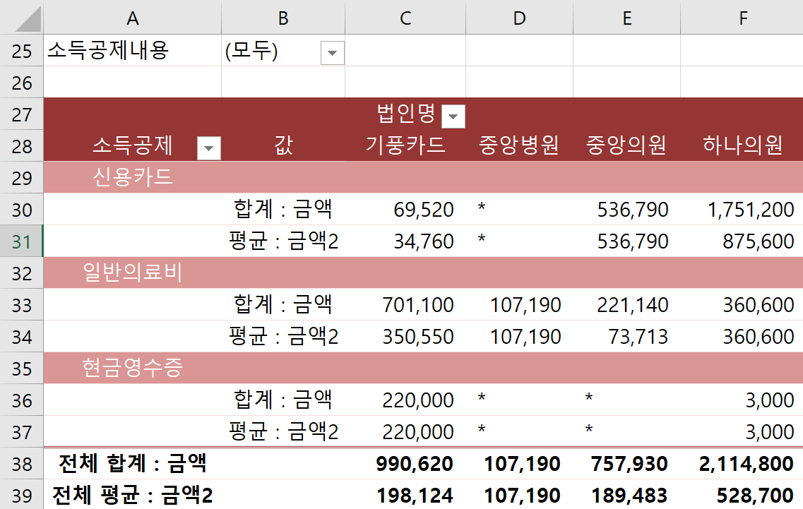
소득공제 | 소득공제내용 | 법인명 | 금액
일반의료비 | 간소화자료 | 기풍카드 | 612,700
신용카드 | 대중교통 | 하나의원 | 13,000
신용카드 | 대중교통 | 기풍카드 | 46,000
현금영수증 | 일반사용분 | 하나의원 | 3,000
신용카드 | 일반사용분 | 중앙의원 | 536,790
신용카드 | 일반사용분 | 하나의원 | 1,738,200
신용카드 | 대중교통 | 기풍카드 | 23,520
일반의료비 | 간소화자료 | 중앙의원 | 58,600
일반의료비 | 간소화자료 | 중앙의원 | 117,840
현금영수증 | 대중교통 | 기풍카드 | 220,000
일반의료비 | 간소화자료 | 중앙의원 | 44,700
일반의료비 | 간소화자료 | 기풍카드 | 88,400
일반의료비 | 간소화자료 | 중앙병원 | 107,190
일반의료비 | 간소화자료 | 하나의원 | 360,600

